计算页面
第一步：选择计算的参数 | 第二步：输入计算需要的参数 |  |  | 第三步：参数计算结果

请从下拉列表选择要计算的参数（R1,R2,Vout其中的一个) | Vref | 0.80 | V | R1

 | R2 | 1.91 | KΩ

R1 |  |  |  | 10.028 | KΩ

 | Vout | 5.00 | V

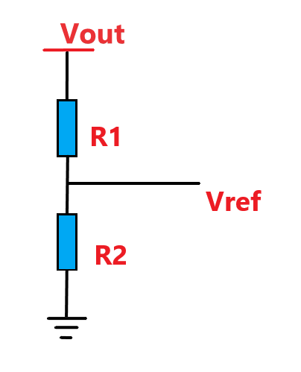 PASSWORD = 123456

